NOV. REL
No. | HORA | LUGAR | ASUNTO | RESOLUCIÓN | VEHÍCULOS TURNADOS, PERSONAS DETENIDAS, VEHÍCULOS RECUPERADOS (CANTIDAD Y DATOS GENERALES) | GRAFICA 1 | GRAFICA 2 | Grafica 3
1 | 17:05 hrs. | Morelia | ABANDERAMIENTOS (OBRAS PÚBLICAS) | Continúa el apoyo al C. Carlos Tovar Pedraza, Supervisor del MOREBÚS, en la avenida Francisco I. Madero Poniente, esquina con avenida Cointzio. CORTES DE CIRCULACIÓN Carril lateral de extrema izquierda de la avenida Francisco I. Madero Poniente, esquina con avenida Cointzio, en sentido poniente-oriente, donde se realizarán obras correspondientes al proyecto MOREBÚS. | Sin novedad | 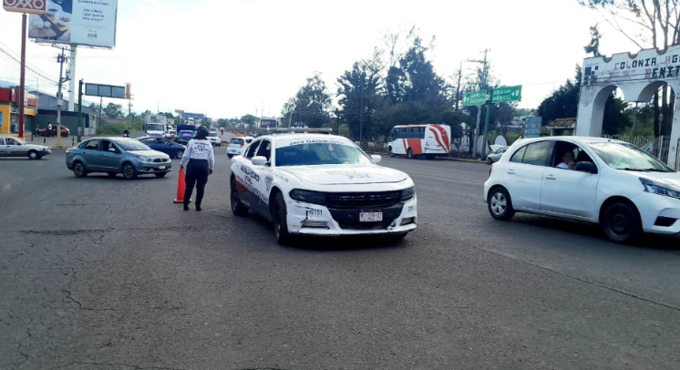 | 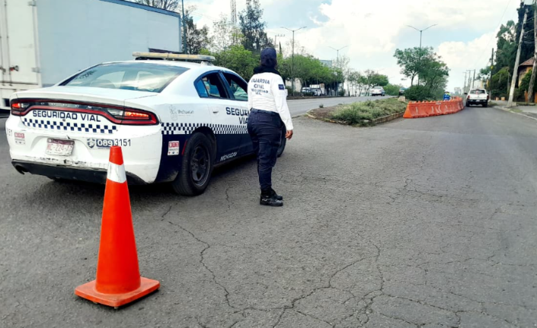 | 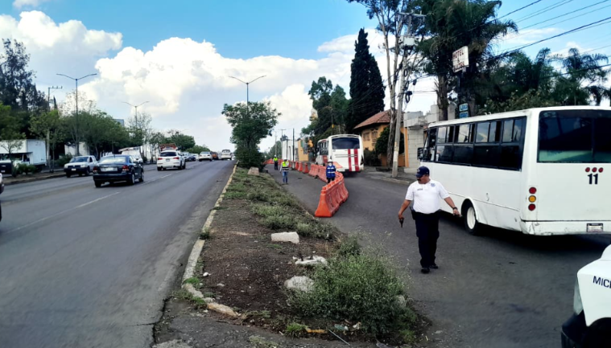
2 | 19:53 hrs. | Morelia | ABANDERAMIENTOS (OBRAS PÚBLICAS) | Se mantiene cerrada la lateral de Paseo de la República, en el Sector Revolución, por tiempo indefinido, debido a trabajos de obra en la vialidad, consistentes en la apertura del suelo a lo largo de toda la calle. • Como vía alterna para acceder al Mercado de Abastos, se recomienda utilizar la calle Rafael Galván. • Hasta el momento, se registra presencia de lluvia en la zona. | Sin novedad | 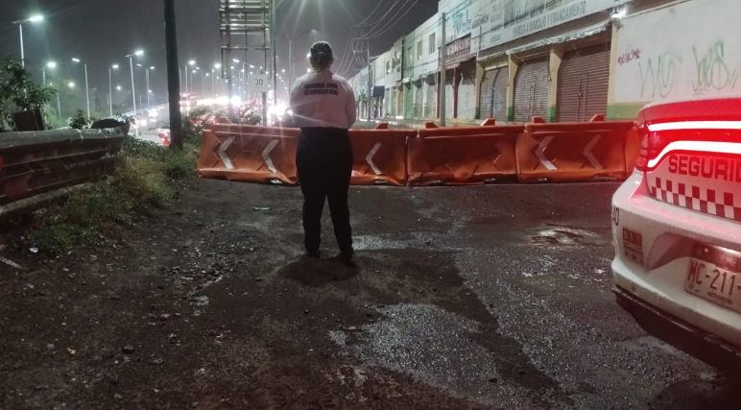 | 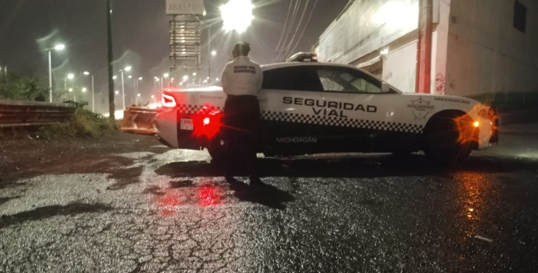 | 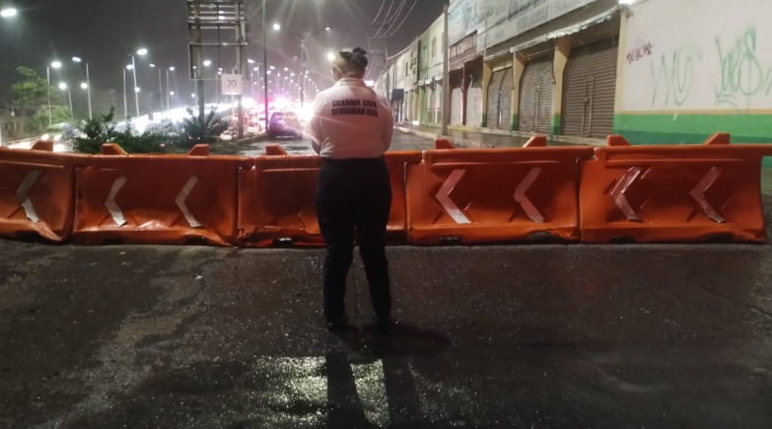
 | 07:22 hrs. | Morelia | ABANDERAMIENTOS (OBRAS PÚBLICAS) | Se inicia con el dispositivo de vialidad y abanderamiento sobre el Periférico Revolución, a la altura del Mercado de Abastos (Puente Eréndira), en el sentido de salida a Charo hacia la salida a Salamanca, donde se llevan a cabo trabajos de habilitación de carril lateral por parte de la empresa constructora SUPRA, bajo la responsabilidad del Ing. Michel Ramírez. Permanecemos en el lugar brindando seguridad vial y apoyo a los trabajadores durante la ejecución de las labores. | Sin novedad | 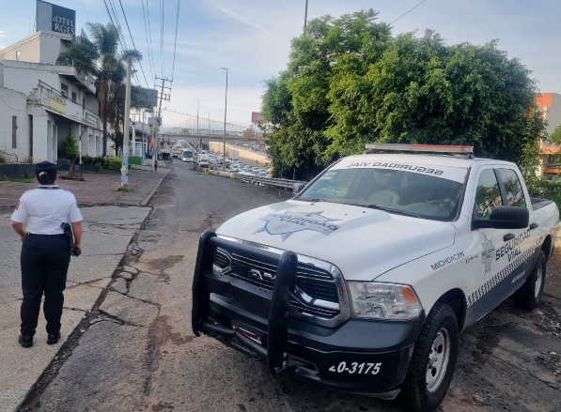 | 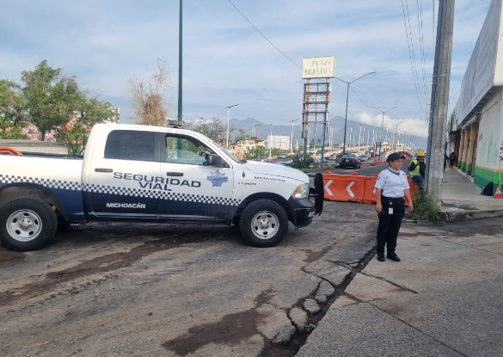
 | 07:36 a 10:12 hrs. | Morelia | MONITOREOS (MANIFESTACIONES) | Se instala dispositivo de vialidad sobre Periférico y Raza Maya para efectuar los cortes de circulación necesarios, derivado de una manifestación y bloqueo vial realizado por aproximadamente 30 personas, integrantes de las colonias Precursores de la Revolución, Jesús Romero Flores, 3 de Agosto, Felipe Carrillo Puerto, Primo Tapia y Los Ángeles. Los manifestantes solicitan el suministro de agua potable y portan pancartas con las siguientes consignas: "OOAPAS, el pago está al día; el servicio es una deuda con nosotros." "El agua es un derecho, no un lujo." "Exigimos agua por la red en días fijos." "Ponte a trabajar, ya que no queremos más mentiras." "Basta de mentiras, Adolfo 'Fito' Torres." | Concluye el dispositivo de abanderamoento, sin novedad. | 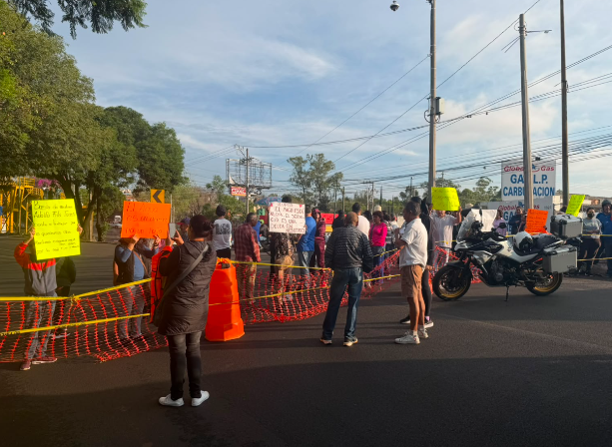 | 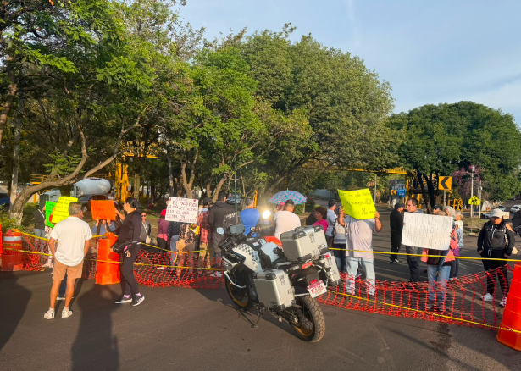
 | 8:22 hrs. | Morelia | ABANDERAMIENTOS (ACCIDENTES) | Se abandera "SINIESTRO VIAL"; sobre Periférico a la altura del Cárcamo por lo que se implementa de inmediato Apoyo para brindar abanderamiento a los vehículos afectados en el lugar. VEHÍCULO 1 MARCA: Nissan LÍNEA: X-Trail COLOR: Rojo PLACAS: PTR-103-A CONDUCTOR: José Luis Aguirre VEHÍCULO 2 MARCA: Honda COLOR: Negra PLACAS: 41-PSA-5 CONDUCTOR: Orlando Reyes León Arriba la unidad 22-4926 a cargo Alonso Jesús Abado Hernández atiende el Siniestro Vial. | Sin novedad | 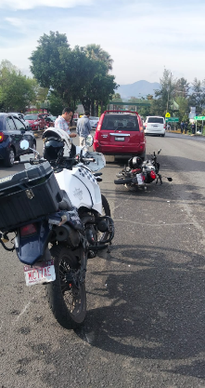 | 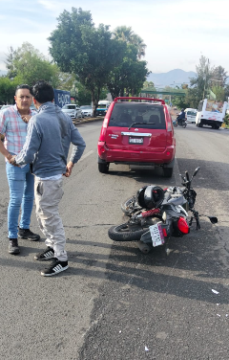 | 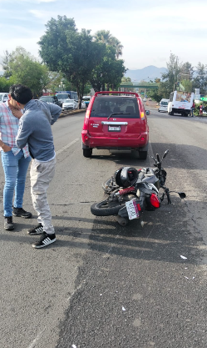
 | 09:20 hrs. | Morelia | AUXILIO VIAL A CONDUCTORES (FALLAS MECÁNICAS) | Se brinda apoyo a un vehículo descompuesto sobre Calzada Juárez y Solidaridad, realizando las maniobras necesarias para orillarlo y liberar la circulación, con el fin de agilizar el flujo vehicular y salvaguardar la integridad del conductor. Se trata de un vehículo marca Jeep, tipo Compass, color gris, con placas de circulación 403-XWR, conducido por el C. Adolfo Emilio Rosales Cortés. Una vez concluido el apoyo, el conductor agradece la atención brindada. | Sin novedad | 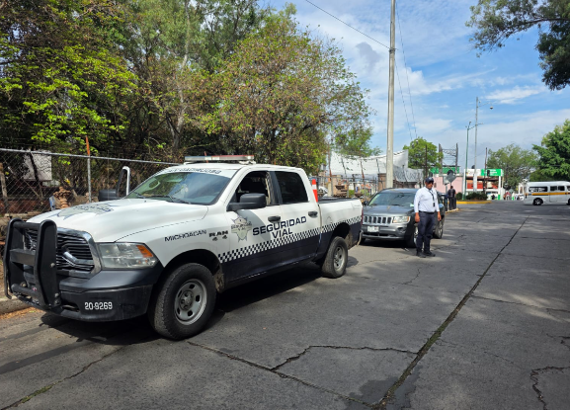 | 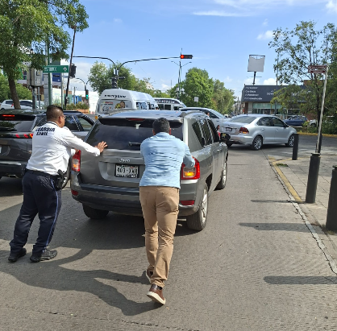
 | 09:40 hrs. | Morelia | PROXIMIDAD SOCIAL (PREVENCIÓN SOCIAL) | Se atiende reporte ciudadano sobre un masculino que, presuntamente, se encontraba jaloneando a una joven en la Cerrada de San Agustín, a la altura de la paletería Tocumbo. Al arribar al lugar, el masculino ya se había retirado. Entrevistada la C. Jaqueline N., manifestó que se trató únicamente de una discusión con su pareja sentimental. Tras verificar la situación, no se detectaron mayores incidencias. La entrevistada agradeció el apoyo brindado, quedando el lugar sin novedad. | Sin novedad | 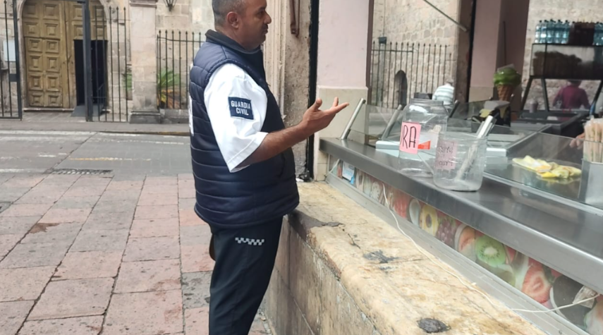
 | 17:00 A 17:00 hrs. | Morelia | DISPOSITIVO DE VIALIDAD (APOYO A LA VIALIDAD) | Se continua con los dispositivos de Vialidad, en Casa Michoacán, Palacio de Gobierno, S.S.P., con la finalidad de mantener fluida la circulación. | Concluye sin novedad. | 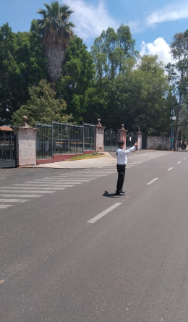 | 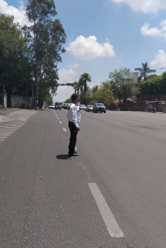 | 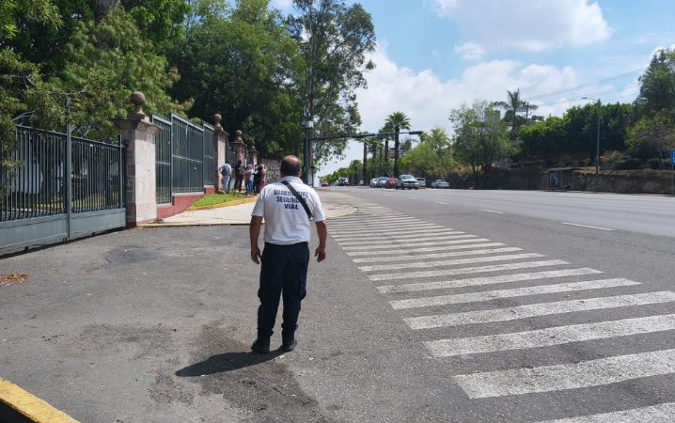
 | 17:00 A 17:00 hrs. | Morelia | DISPOSITIVO DE VIALIDAD (APOYO A LA VIALIDAD) | Se continua con los dispositivos de Vialidad, en Avenida Camelinas, Tres Poderes, Manantiales, la Pepsi, Salida a Quiroga, Av., Siervo de la Nación, Av. La Huerta. | Concluye sin novedad. | 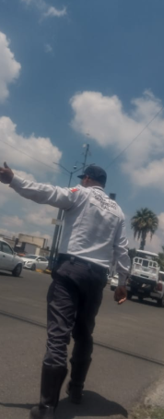 | 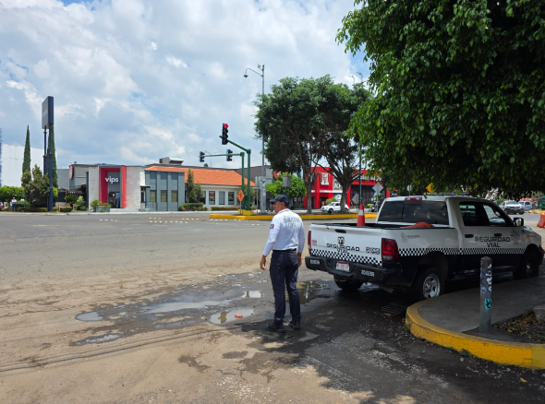 | 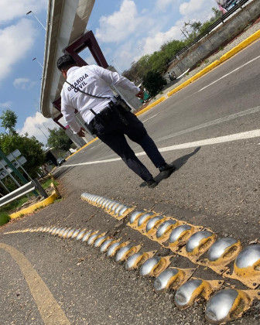
 | 17:00 A 17:00 has. | Morelia | DISPOSITIVO DE VIALIDAD (APOYO A LA VIALIDAD) | Se continua con los dispositivos de Vialidad, en apoyo al paso de funcionarios en diferentes puntos de la Ciudad de Morelia. | Concluye sin novedad. | 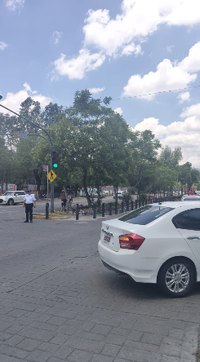 | 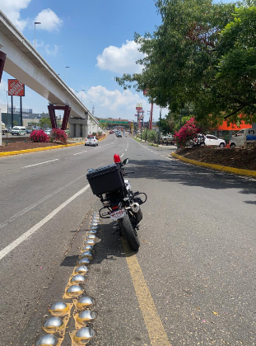 | 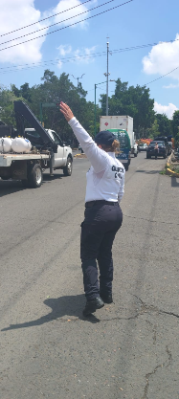
 | 17:00 A 17:00 has. | Morelia | DISPOSITIVO DE VIALIDAD (APOYO A LA VIALIDAD) | Se continua con los dispositivos de Vialidad, con recorridos de prevención en la zona bancaria del Centro Histórico, con la finalidad de disminuir el indicie delictivo de robo a cuenta habientes. | Concluye sin novedad. | 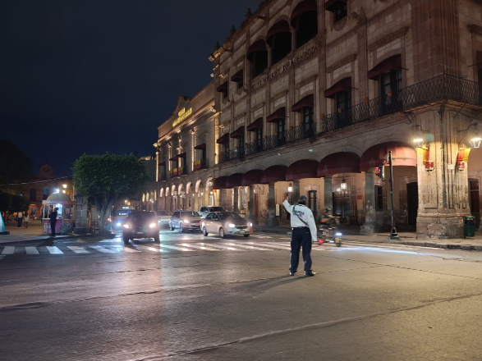 | 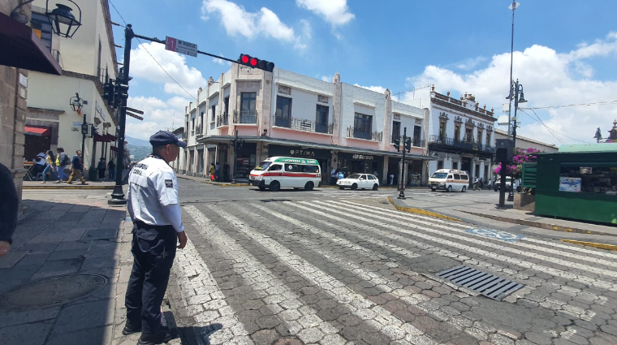 | 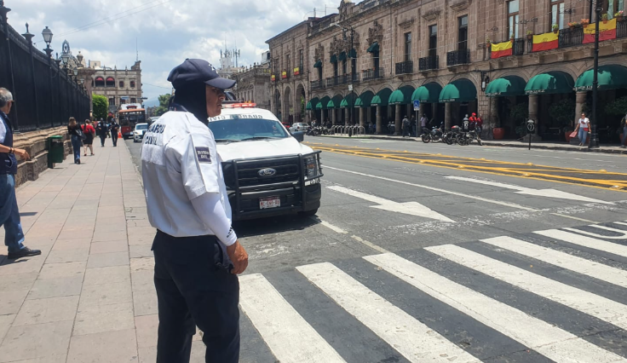
 | 17:00 A 17:00 has. | Morelia | DISPOSITIVO DE VIALIDAD (APOYO A LA VIALIDAD) | Se continua con los dispositivos de Vialidad, apoyo a cruce seguro a personas de la tercera edad, en Avenidas con mua afluencia vehicular. | Concluye sin novedad. | 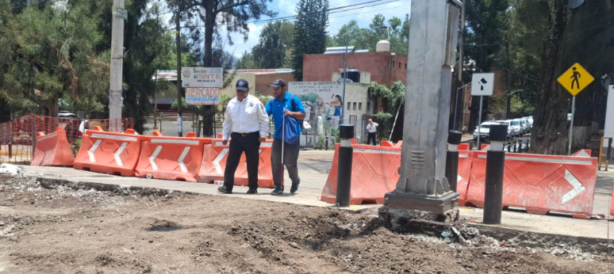 | 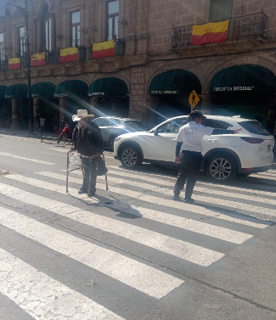 | 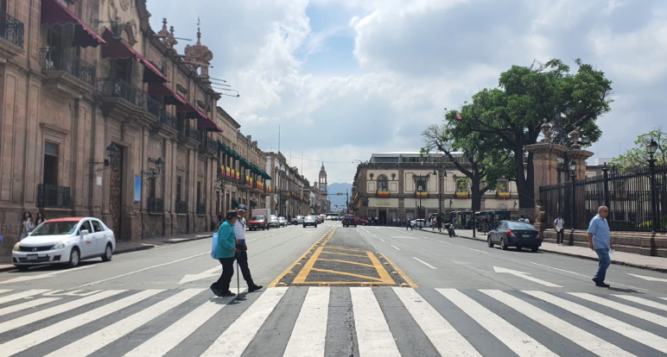
 | 17:00 a 17:00 has. | Morelia | INSTITUCIONES (ESCUELAS | Durante dispositivos de vialidad en el centro de la ciudad se cuida de la seguridad y respeto de las personas peatonas, senescentes, con discapacidad, con movilidad limitada, estudiantes, ciclistas y conductoras de vehículos no motorizados en las vías públicas y estatales de comunicación, dándoles siempre preferencia sobre los vehículos. | Concluye sin novedad | 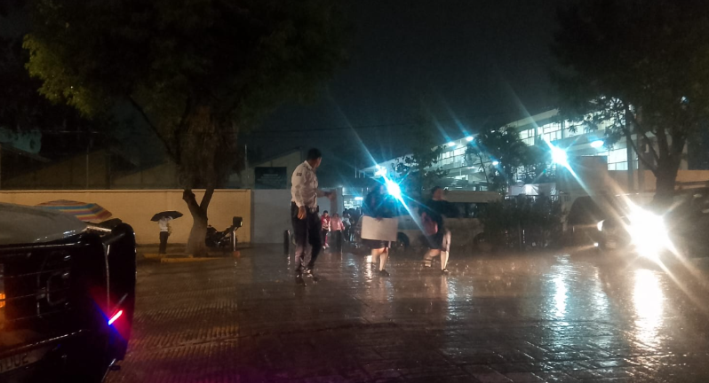 | 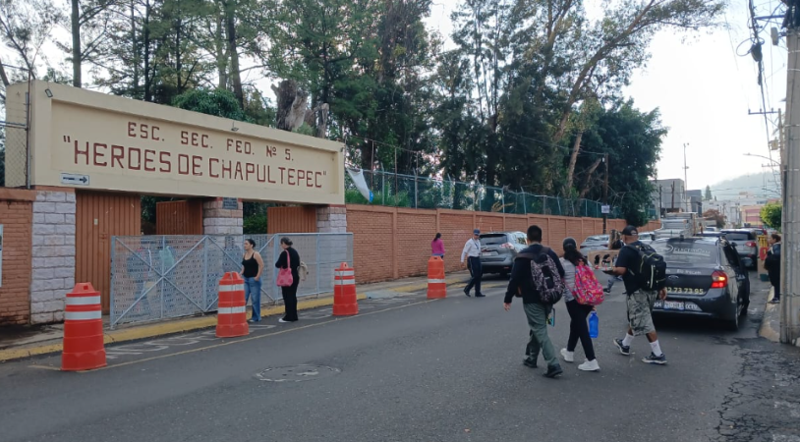 | 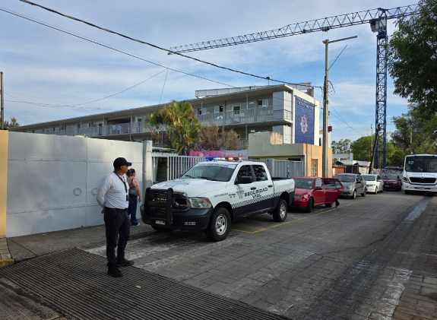
 | 17:00 A 17:00 has. | Morelia | DISPOSITIVO DE VIALIDAD (APOYO A LA VIALIDAD) | Se continua con los dispositivos de Vialidad, con recorridos de proximidad en las plazas publicas del Centro del Centro Histórico. | Concluye sin novedad. | 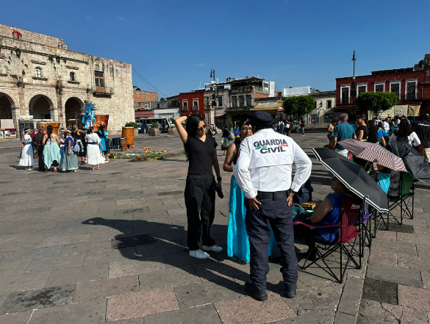 | 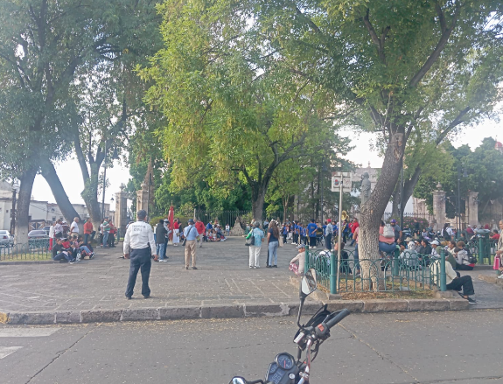 | 